关系图
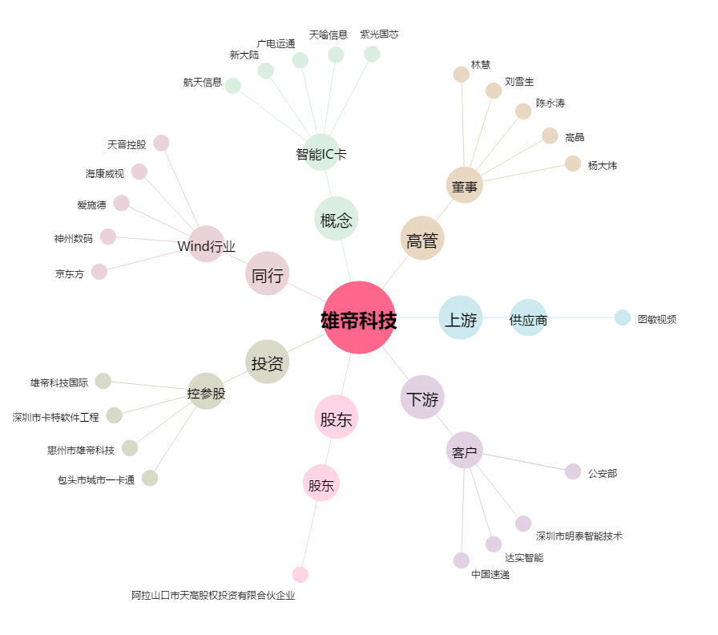
雄帝科技[300546.SZ] - 关系概览图

